상품제안서
엔보우 모노프로 회전 무선선풍기 | 상품코드: F32516

 |  |  | 02-412-0044 | www.easy1.co.kr
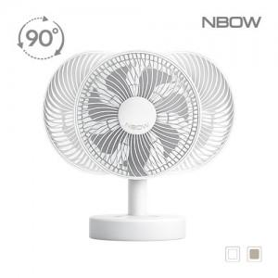

【상세/제작정보】 | 운임비 1박스(12개) 5000원 / 선물포장 800원

【인쇄/포장옵션】 | 레이저, 풀칼라 / 기본종이케이스

【공급단가】 | 수량 | 10~
*VAT별도 | 단가

【상품 URL】 | https://easy1.co.kr:443/src/goods_detail.php?gdno=32516

